Sheet1
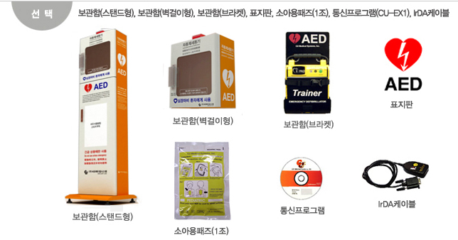

aed
견 적 서

퇴계현대 1차아파트 관리사무소 |  | 귀하
전화 :
팩스 : | 033-251-8577
담당 :

아래와 같이 견적합니다.

견 적 합 계 : | ₩1,900,000
견 적 일 자 : | 2015-01-16 09:55:42
결 재 조 건 :

품 명 | 규 격 | 수 량 | 단 가 | 금 액 | 세 액 | 합 계 액
 |  |  |  | - | - | -
AED | NF-1200 | 1 | 1,590,909 | 1,590,909 | 159,091 | 1,750,000
 | 운영방식 : 반자동형 제세동기 |  |  | - | - | -
 | 구성품 : 본체, 휴대용가방, 성인용패즈(1조), 비충전용배터리(1), 한글사용설명서
 | 프로토콜 : 음성과 인디케이터를 통해 환자에 대한 처치방법 전달 |  |  |  |  | -
 |  |  |  | - | - | -
옵션 | 벽걸이형 보관함 | 1 | 136,364 | 136,364 | 13,636 | 150,000
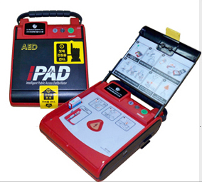
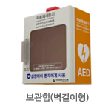
 |  |  |  | - | - | -
 |  |  |  | - | - | -
 |  |  |  | - |  | -
 |  |  |  | - | - | -
 |  |  |  | - | - | -
 |  |  |  | - | - | -
 |  |  |  | - | - | -
 |  |  |  | - | - | -
 |  |  |  | - | - | -
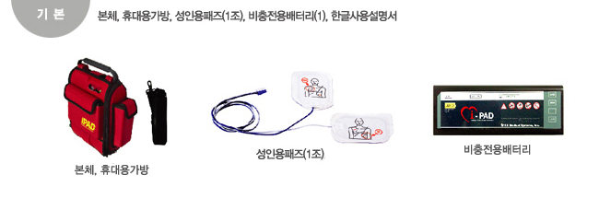
 |  |  |  | - | - | -
 |  |  |  | - | - | -
 |  |  |  |  | - | -
 |  |  |  | - | - | -
 |  |  |  | - | - | -
 |  |  |  | - | - | -
 |  |  |  |  | - | -
 |  |  |  |  | - | -
 |  |  |  | - | - | -
 |  |  |  | - | - | -
 |  |  |  | - | - | -
 |  |  |  | - | - | -
* 결제계좌 : 신한 110-138-600484 씨-넷 |  |  | 합 계 | 1,727,273 | 172,727 | 1,900,000
* 견적담당 : | 조규장(010-2910-7760)
* REMARK

